关系图
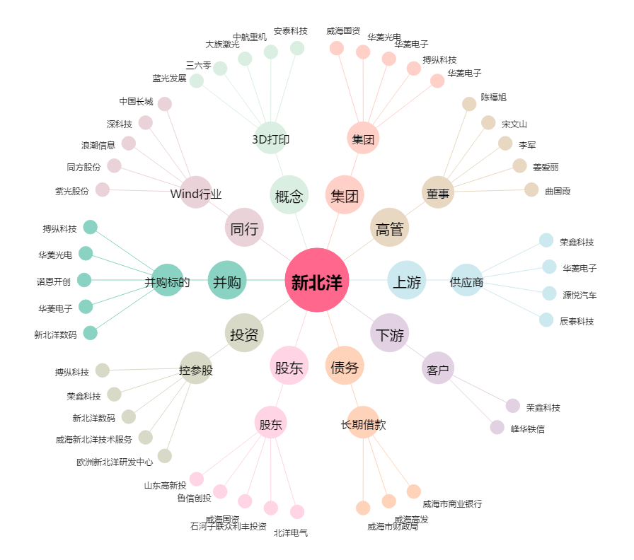
新北洋[002376.SZ] - 关系概览图

